手順と問題点
１．実績ファイルから手配先43501を抽出

 | from D0510 where ODCD='43501'

２．サブコンプ品は親品番に変換しB列へ転記

 | 例）0571J-52731-A ⇒ 0571J-52731

３．スズキ品番は"-000"をカットしB列へ転記

 | 例）09362-09010-000 ⇒ 09362-09010

４．対象品番の抽出条件を作成しAPEMで検索

 | 03270-00112 03270-00140 03280-00088 03370-00246 03452-00017 03470-00079
 | 03470-00089 03470-00092 03470-00168 03470-00261 0353J-00087 0571J-52561
 | 0571J-52721 0571J-52731 05740-00619 05770-00907 06573-00062 06573-00082
 | 09362-09010（２行目～２０行目までの例）（印刷用に改行しているが実際には1行で記載）

５．図面のダウンロードと解凍
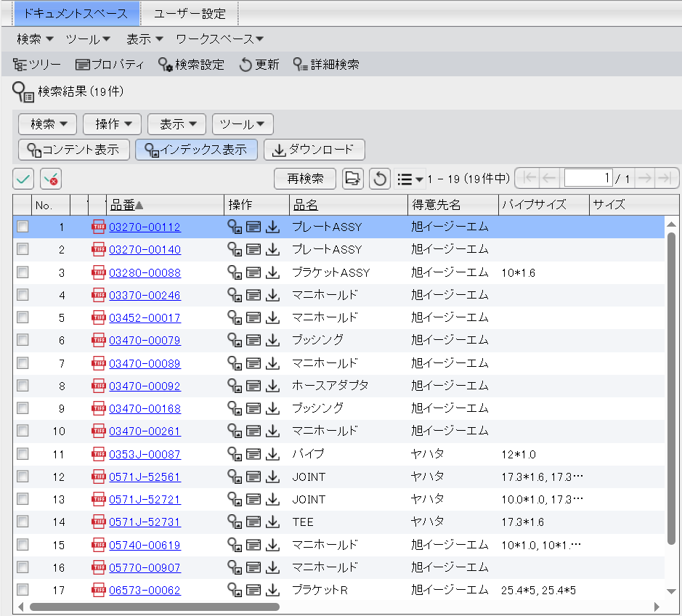

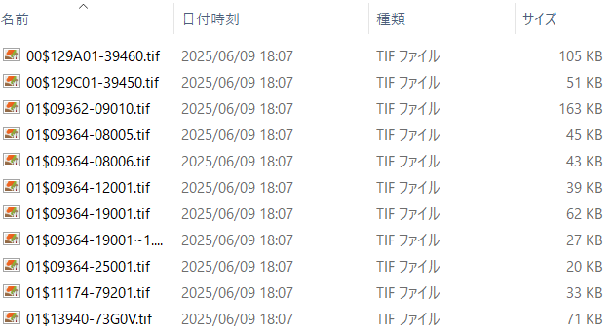

６．抽出結果をCSV出力
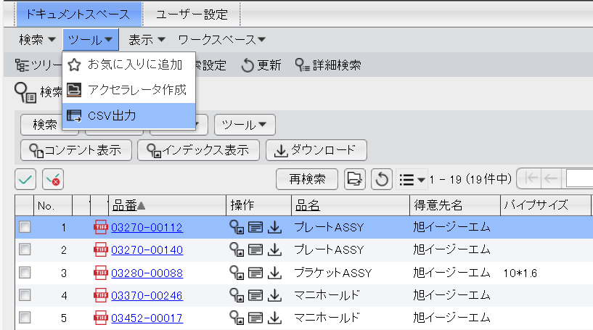

７．CSVを開き「APEM検索結果CSV」シートに追記


８．VLOOKUP等でAPEMの検索がヒットしたか確認
 | A列VLOOK1回目
 | ＃N/Aの場合は背景色を黄色にしておく

９．ダウンロードして解凍したファイル名の一覧を「ダウンロードファイル名」に貼り付ける
 | ①解凍したフォルダでCtrl+A全選択
 | ②Shift+右クリック ⇒ 「パスのコピー」
 | ③「ダウンロードファイル名」シートに追記
 | ④余分なフォルダー名を削除（置換）しファイル名だけにする
 |  | D:\Libraries\Downloads\0571J-52731\01$09364-08005.tif
 |  | ⇒ 01$09364-08005.tif

１０．VLOOKUP等でファイル名が品番でヒットしたか確認する
 | ＃N/Aの場合は背景色を黄色にしておく

１１．APEMからダウンロードしたファイル名が品番になっていないものがたくさんあるので手直しする
 | （A列VLOOK1回目がヒットしていて、ファイル名が＃N/Aの場合）
 | 例）品番：03370-00246
 | ダウンロードした実際のファイル名：01-210121-0002.tif ⇒ 03370-00246_01-210121-0002.tif
 | （Excelシートのファイル名は変えない）

１２．品番がヒットしない物に対してEM親品番に変換しB列へ転記
 | B列VLOOK２回目
 | ・・・８～１０を行う・・・

１３．ファイル名を手直しする
 | 例）品番：129A01-39460-A
 | 129A01-39460-A_00$129A01-39460.tif |  |  | ・・・ <子品番>_<図面ファイル名>.tif
 | 例）品番：03470-00079
 | 00$03470-00079.tif |  |  | ・・・ 01$とかはそのままで良いです。
 | 例）品番：09362-09010-000（スズキ）
 | 09362-09010-000_01$09362-09010.tif |  |  | ・・・ <子品番>_<図面ファイル名>.tif

※100件行った現状での問題点
 | 119953-49310-C1 |  | ヤンマーびわ図面なし
 | 120672-03170-3 |  | ヤンマー塚口図面なし

